案例
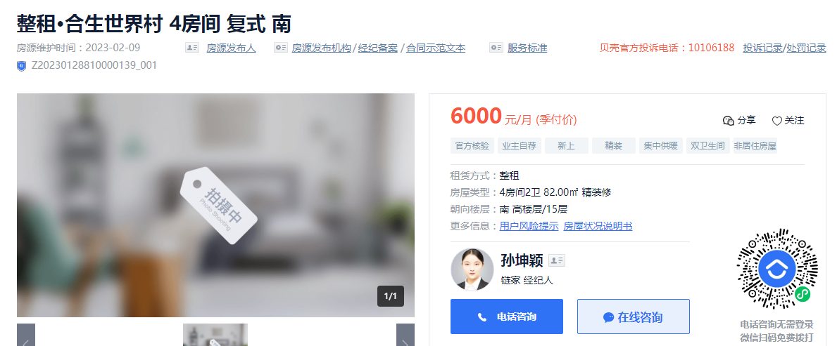
合生世界村 | 面积 | 租金 | 层高 | 朝向 | 设施设备
 | 82 | 6000 | 5.5 | 南 | 商水商电 |  | 73.17
 | 115 | 5400 | 5.5 | 北 | 商水商电，有燃气 |  | 46.96

合生世界村 | 54 | 3500 | 5.5 | 南 | 商水商电，无燃气、无电视 | 2014 | 64.81

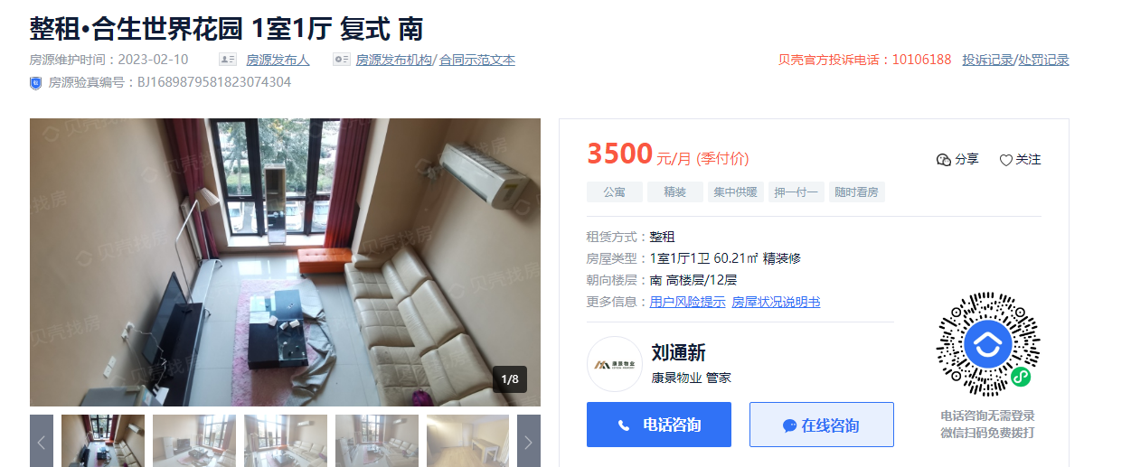
合生世界花园 | 面积 | 租金 | 层高 | 朝向 | 设施设备
 | 60.21 | 3500 | 4.35 | 南 | 商水商电，电磁炉，有电视 |  | 58.13
 | 40.29 | 3300 | 4.35 | 北 | 商水商电，电磁炉，有电视 |  | 81.91
 | 40 | 3500 | 4.35 | 南 | 商水商电，电磁炉，有电视 |  | 87.5
合生世界花园 | 58 | 3200 | 4.35 | 南 | 商水商电，电磁炉，有电视 |  | 55.17

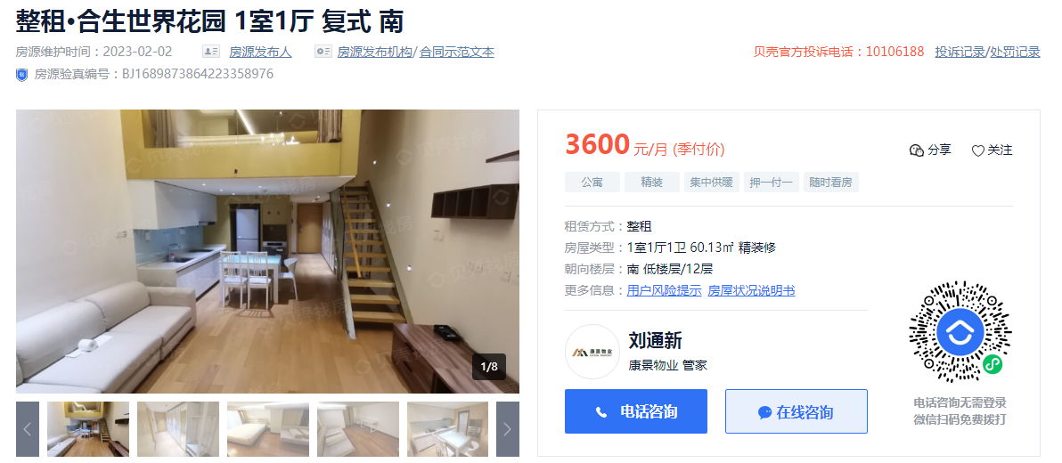

合生世界花园 | 面积 | 租金 | 层高 | 朝向 | 设施设备
 | 60.13 | 3600 | 4.35 | 南 | 商水商电，电磁炉，有电视 |  | 59.87

 | 57 | 3500 | 4.35 | 西 | 商水商电，电磁炉，有电视 |  | 61.4

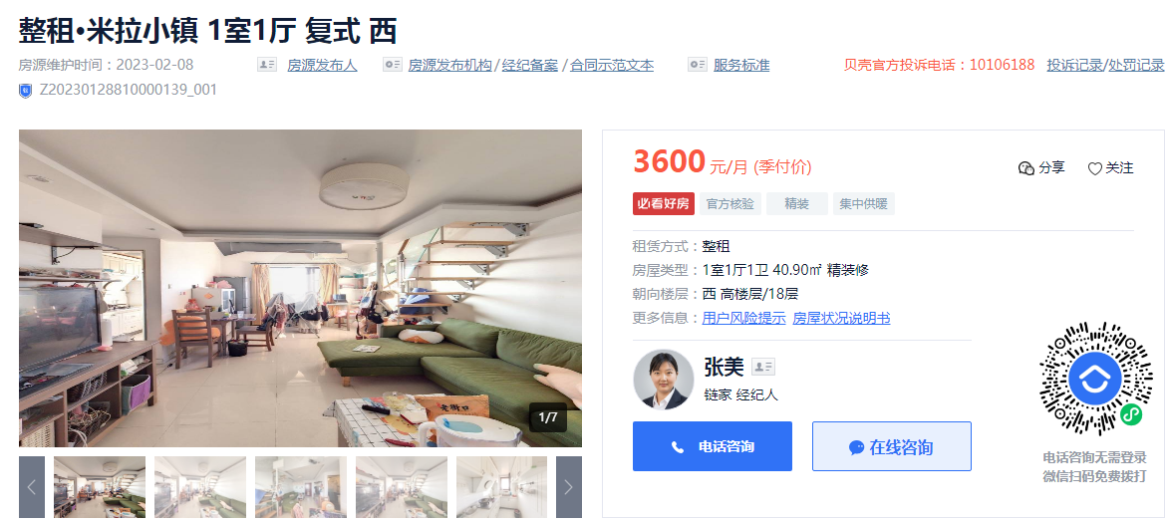

米拉小镇 | 面积 | 租金 | 层高 | 朝向 | 设施设备
 | 40.9 | 3600 |  | 西 | 商水商电，有燃气 |  | 88.019559902

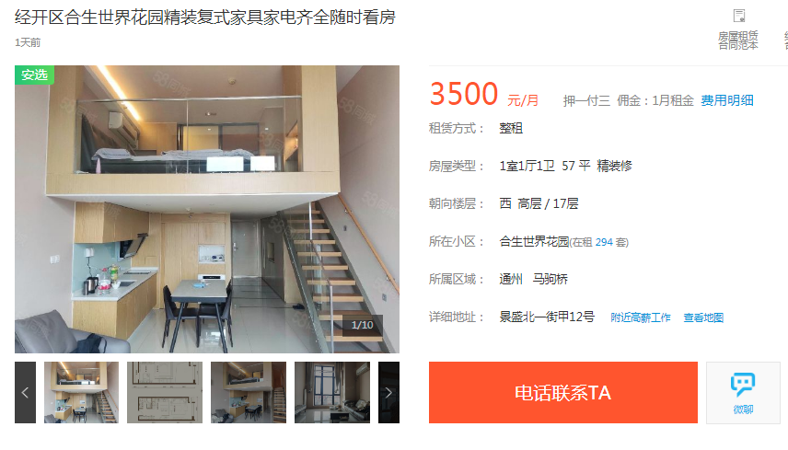

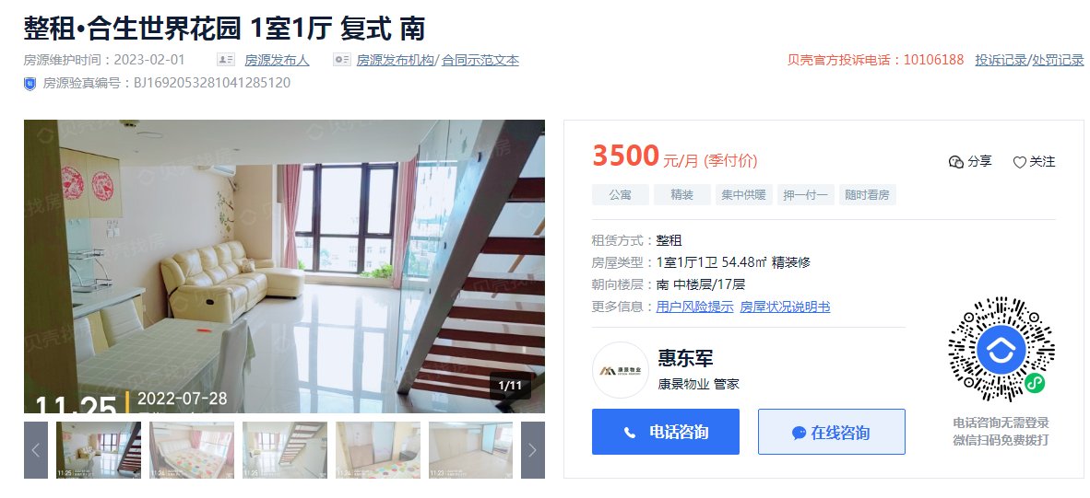

合生世界花园 | 面积 | 租金 | 层高 | 朝向 | 设施设备
 | 54.48 | 3500 | 4.35 | 南 | 商水商电 |  | 64.24

